(ES) Ejemplo formula de minimis
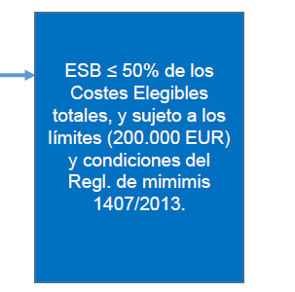
Disclaimer: Document provided for indicative purporses only. EIB does not accept any responsibility for or obligation or duty with respect to any part or all of the document of any nature or kind. The EIB shall not be held liable or responsible for the use of this document and its accuracy.

Celdas a completar
Tasa de la Garantía | 80%
Préstamo subyacente | 1,250,000 | Extracto metodología artículo 10 del anexo 12 "General Undertaking"
Vencimiento en años | 7 |  | Reglamento 1407/2013.
 |  | For Final Recipients falling outside of the category of an SME (i.e. Large Entreprises) a formula will be used based on the provisions of Art. 4.6(b) of the De Minimis Regulation. With the latter simplified methodology, Final Recipient Transactions may not have an initial maturity of more than 120 months and the GGE shall be calculated as follows:
Separación del préstamo |  | GGE = Final Recipient Transaction principal amount x Guarantee Rate x Min(Final Recipient Transaction Maturity in years; 10) x 200/(1500*5).
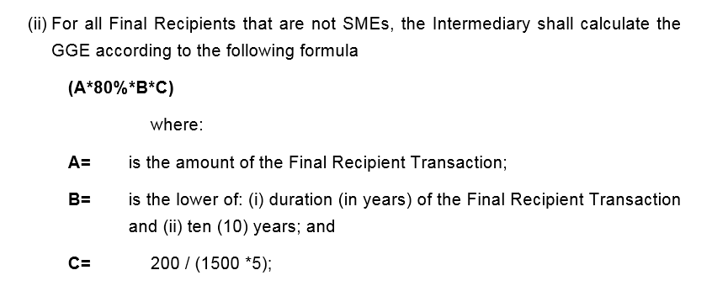
Parte Garantizada del préstamo subyacente | 1,000,000
Parte del prestamo subyacente a riesgo del Intermediario Financiero | 250,000

Cálculo
A | 1,250,000
B | 7
C | 0.03

Equivalente de Subvención Bruta | 186,666.67

 | 100,000.00

